상품제안서
(기성)오죽선형 한지접부채(大)-품절 | 상품코드: F23881

 |  |  |  |  |  |  | 02-412-0044 | www.easy1.co.kr
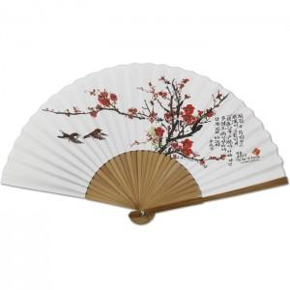

【상세/제작정보】

【인쇄/포장옵션】 | 실크 / 벌크

【공급단가】 | 수량 | 50~ | 100~ | 500~ | 1,000~ | 2,000~
*VAT별도 | 단가 | 4,200원 | 4,130원 | 4,020원 | 3,950원 | 3,850원

【상품 URL】 | https://www.easy1.co.kr:443/src/goods_detail.php?gdno=23881

